študentská rada
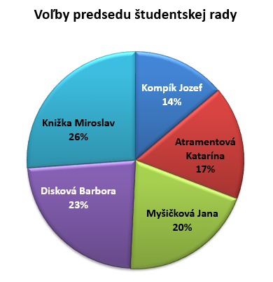
Voľby predsedu študentskej rady
v školskom roku 2015/2016

Priezvisko a meno | trieda | počet hlasov
Kompík Jozef | 2. A | 45
Atramentová Katarína | 3. A | 55
Myšičková Jana | 1. A | 65
Disková Barbora | 2. A | 75
Knižka Miroslav | 3. A | 85
 |  | 325

Úloha:
Vytvorte koláčvý graf pomerného zastúpenia jednotlivých kandidátov.
Formát:štýl 12, označené: názov kategórie a percento
Vložte názov grafu

koláčový graf
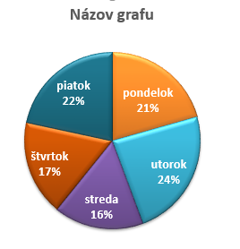

Prehľad dennej výroby

Deň | 1. výrobok |  | 2. výrobok |  | spolu/deň
 | za kus: | 28 € | za kus: | 45 €
 | počet ks: | cena1 | počet ks: | cena2
pondelok | 20 | 560 € | 23 | 1,035 € | 1,595 €
utorok | 23 | 644 € | 14 | 630 € | 1,274 €
streda | 16 | 448 € | 23 | 1,035 € | 1,483 €
štvrtok | 17 | 476 € | 21 | 945 € | 1,421 €
piatok | 21 | 588 € | 19 | 855 € | 1,443 €
Spolu | 97 | 2,716 € | 100 | 4,500 € | 7,216 €

Úloha:
Vytvorte koláčový graf znázorňujúci percentuálny podiel kusov 1. výrobku počas týždňa
označené: názov kategórie a percento
Formát: štýl 7, farba 4, zrušte legendu
Vložte správny názov grafu

stĺpcový graf
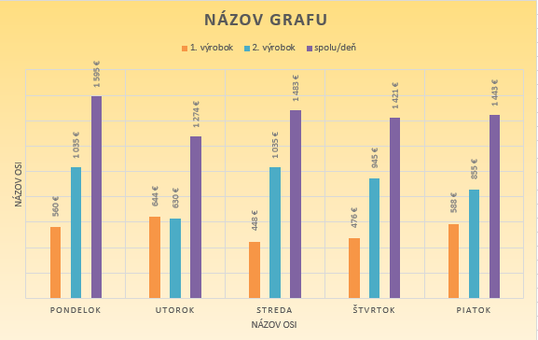

Prehľad dennej výroby

Deň | 1. výrobok |  | 2. výrobok |  | spolu/deň
 | za kus: | 28 € | za kus: | 45 €
 | počet ks: | cena1 | počet ks: | cena2
pondelok | 20 | 560 € | 23 | 1,035 € | 1,595 €
utorok | 23 | 644 € | 14 | 630 € | 1,274 €
streda | 16 | 448 € | 23 | 1,035 € | 1,483 €
štvrtok | 17 | 476 € | 21 | 945 € | 1,421 €
piatok | 21 | 588 € | 19 | 855 € | 1,443 €
Spolu | 97 | 2,716 € | 100 | 4,500 € | 7,216 €

Úloha:
Preskúmajte, z akých údajových radov je zostorjený graf na obrázku a vytvorte ho.
Upravte farby a text legendy podľa obrázku.
Upravte názov grafu a popíšte osi

priestorový graf
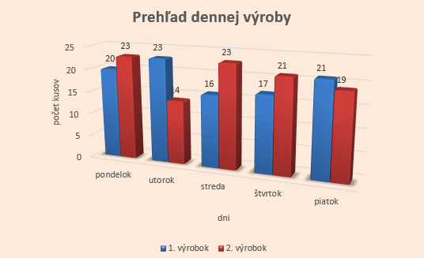

Prehľad dennej výroby

Deň | 1. výrobok |  | 2. výrobok |  | spolu/deň
 | za kus: | 28 € | za kus: | 45 €
 | počet ks: | cena1 | počet ks: | cena2
pondelok | 20 | 560 € | 23 | 1,035 € | 1,595 €
utorok | 23 | 644 € | 14 | 630 € | 1,274 €
streda | 16 | 448 € | 23 | 1,035 € | 1,483 €
štvrtok | 17 | 476 € | 21 | 945 € | 1,421 €
piatok | 21 | 588 € | 19 | 855 € | 1,443 €
Spolu | 97 | 2,716 € | 100 | 4,500 € | 7,216 €

Úloha:
Preskúmajte, z akých údajových radov je zostorjený graf na obrázku a vytvorte ho.
Graf Stĺpcový Priestorový skupinový
Zmeňte názvy radov v legende
Formát: štýl 14, farba1

čiarový graf
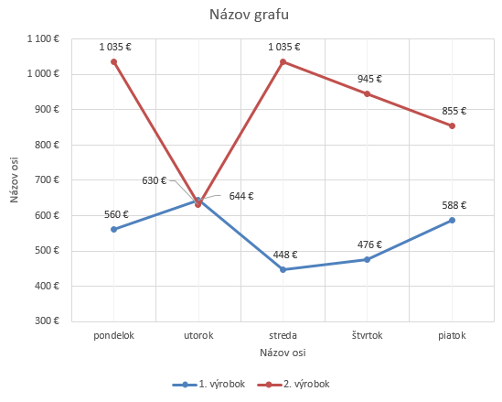

Prehľad dennej výroby

Deň | 1. výrobok |  | 2. výrobok |  | spolu/deň
 | za kus: | 28 € | za kus: | 45 €
 | počet ks: | cena1 | počet ks: | cena2
pondelok | 20 | 560 € | 23 | 1,035 € | 1,595 €
utorok | 23 | 644 € | 14 | 630 € | 1,274 €
streda | 16 | 448 € | 23 | 1,035 € | 1,483 €
štvrtok | 17 | 476 € | 21 | 945 € | 1,421 €
piatok | 21 | 588 € | 19 | 855 € | 1,443 €
Spolu | 97 | 2,716 € | 100 | 4,500 € | 7,216 €

Úloha:
Preskúmajte, z akých údajových radov je zostorjený graf na obrázku a vytvorte čiarový graf.
Upravte text legendy podľa obrázku.
Mriežka - dajte zobraziť hlavné aj vedľajšie zvislé čiary mriežky
Nstavte: hlavná zvislá os - začiatok (minimum) od 300
Upravte názov grafu a popíšte osi

plošný graf
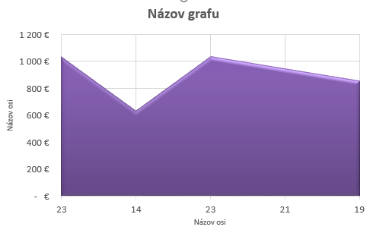

Prehľad dennej výroby

Deň | 1. výrobok |  | 2. výrobok |  | spolu/deň
 | za kus: | 28 € | za kus: | 45 €
 | počet ks: | cena1 | počet ks: | cena2
pondelok | 20 | 560 € | 23 | 1,035 € | 1,595 €
utorok | 23 | 644 € | 14 | 630 € | 1,274 €
streda | 16 | 448 € | 23 | 1,035 € | 1,483 €
štvrtok | 17 | 476 € | 21 | 945 € | 1,421 €
piatok | 21 | 588 € | 19 | 855 € | 1,443 €
Spolu | 97 | 2,716 € | 100 | 4,500 € | 7,216 €

Úloha:
Vytvorte plošný graf, ktorý znázorňuje, počet kusov 2. výrobku a k nim prislúchajúce ceny
Legendu zrušte
Mriežka - dajte zobraziť hlavné zvislé čiary
Upravte zdrojové údaje pre vodorovnú os (Menovky vodorovnej osi - počet kusov)
Zmeňte farbu grafu
Upravte názov grafu a popíšte osi

